2021_01_data
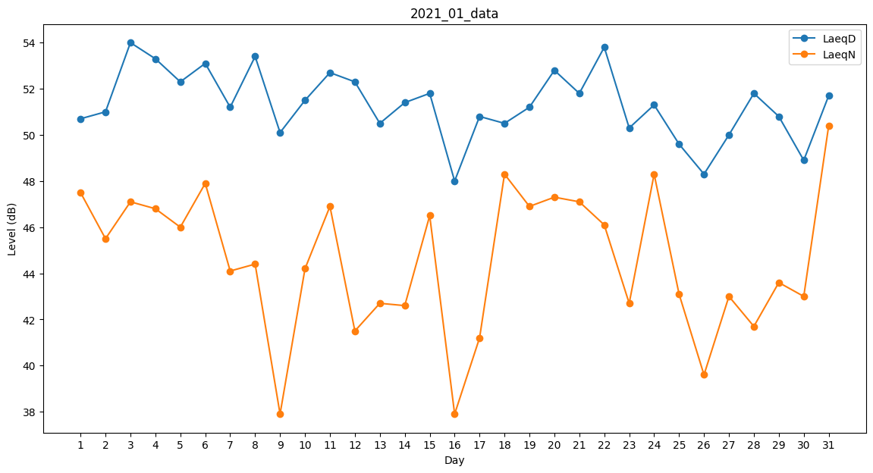
Day | LaeqD | LaeqN
1 | 50.7 | 47.5
2 | 51 | 45.5
3 | 54 | 47.1
4 | 53.3 | 46.8
5 | 52.3 | 46
6 | 53.1 | 47.9
7 | 51.2 | 44.1
8 | 53.4 | 44.4
9 | 50.1 | 37.9
10 | 51.5 | 44.2
11 | 52.7 | 46.9
12 | 52.3 | 41.5
13 | 50.5 | 42.7
14 | 51.4 | 42.6
15 | 51.8 | 46.5
16 | 48 | 37.9
17 | 50.8 | 41.2
18 | 50.5 | 48.3
19 | 51.2 | 46.9
20 | 52.8 | 47.3
21 | 51.8 | 47.1
22 | 53.8 | 46.1
23 | 50.3 | 42.7
24 | 51.3 | 48.3
25 | 49.6 | 43.1
26 | 48.3 | 39.6
27 | 50 | 43
28 | 51.8 | 41.7
29 | 50.8 | 43.6
30 | 48.9 | 43
31 | 51.7 | 50.4

